BOM_电控箱转接_PCB_2025-09-10
序号 | 数量 | 元器件 | 位号 | Footprint | 参考链接
1 | 1 | JM15EDGK2.54直针座11P | P1 | JM15EDGK2.54-11P | https://item.taobao.com/item.htm?id=654151269687&skuId=5668312360069
2 | 1 | JM15EDGK2.54直针座16P | P2 | JM15EDGK2.54-16P | https://item.taobao.com/item.htm?id=654151269687&skuId=5078209140474
电路板上面需要按照标号焊接不同的线长，建议最后焊接绿色JM15EDGK2.54直针端子座，因为线材的一端是XH端子（要加标签），另外一端要焊接到电路板上，电路板正面是直针端子座，另外一面是焊接的线材（如果先焊接了绿色直针端子座，再去焊接线材可能不方便）

全部是插件物料

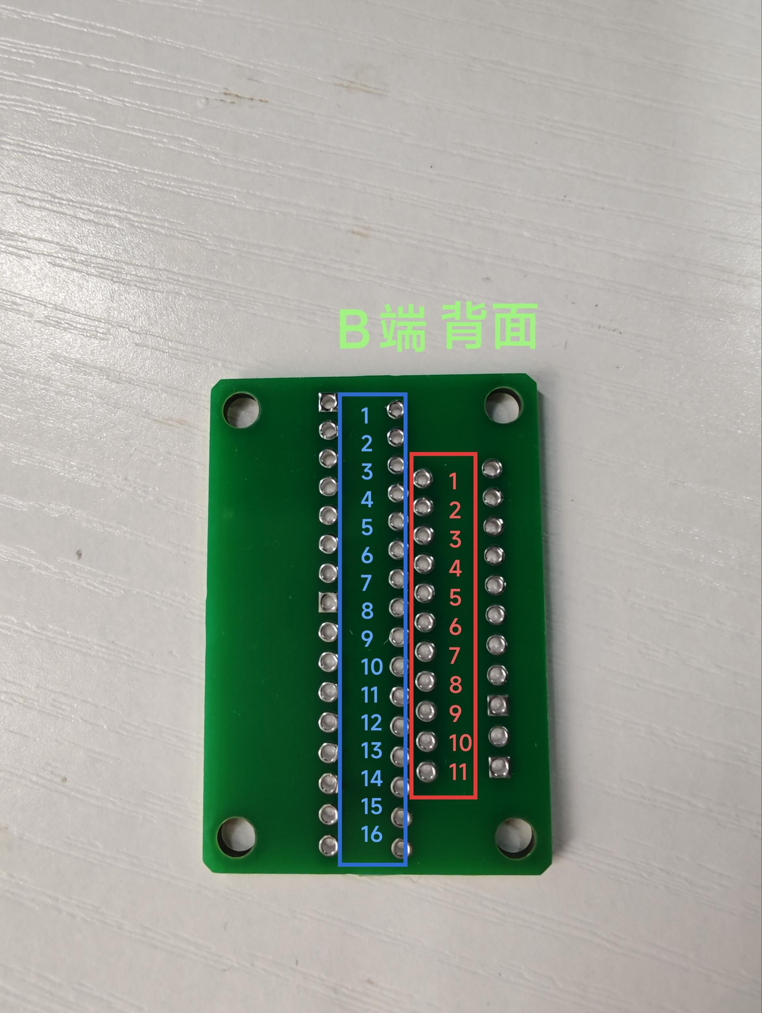
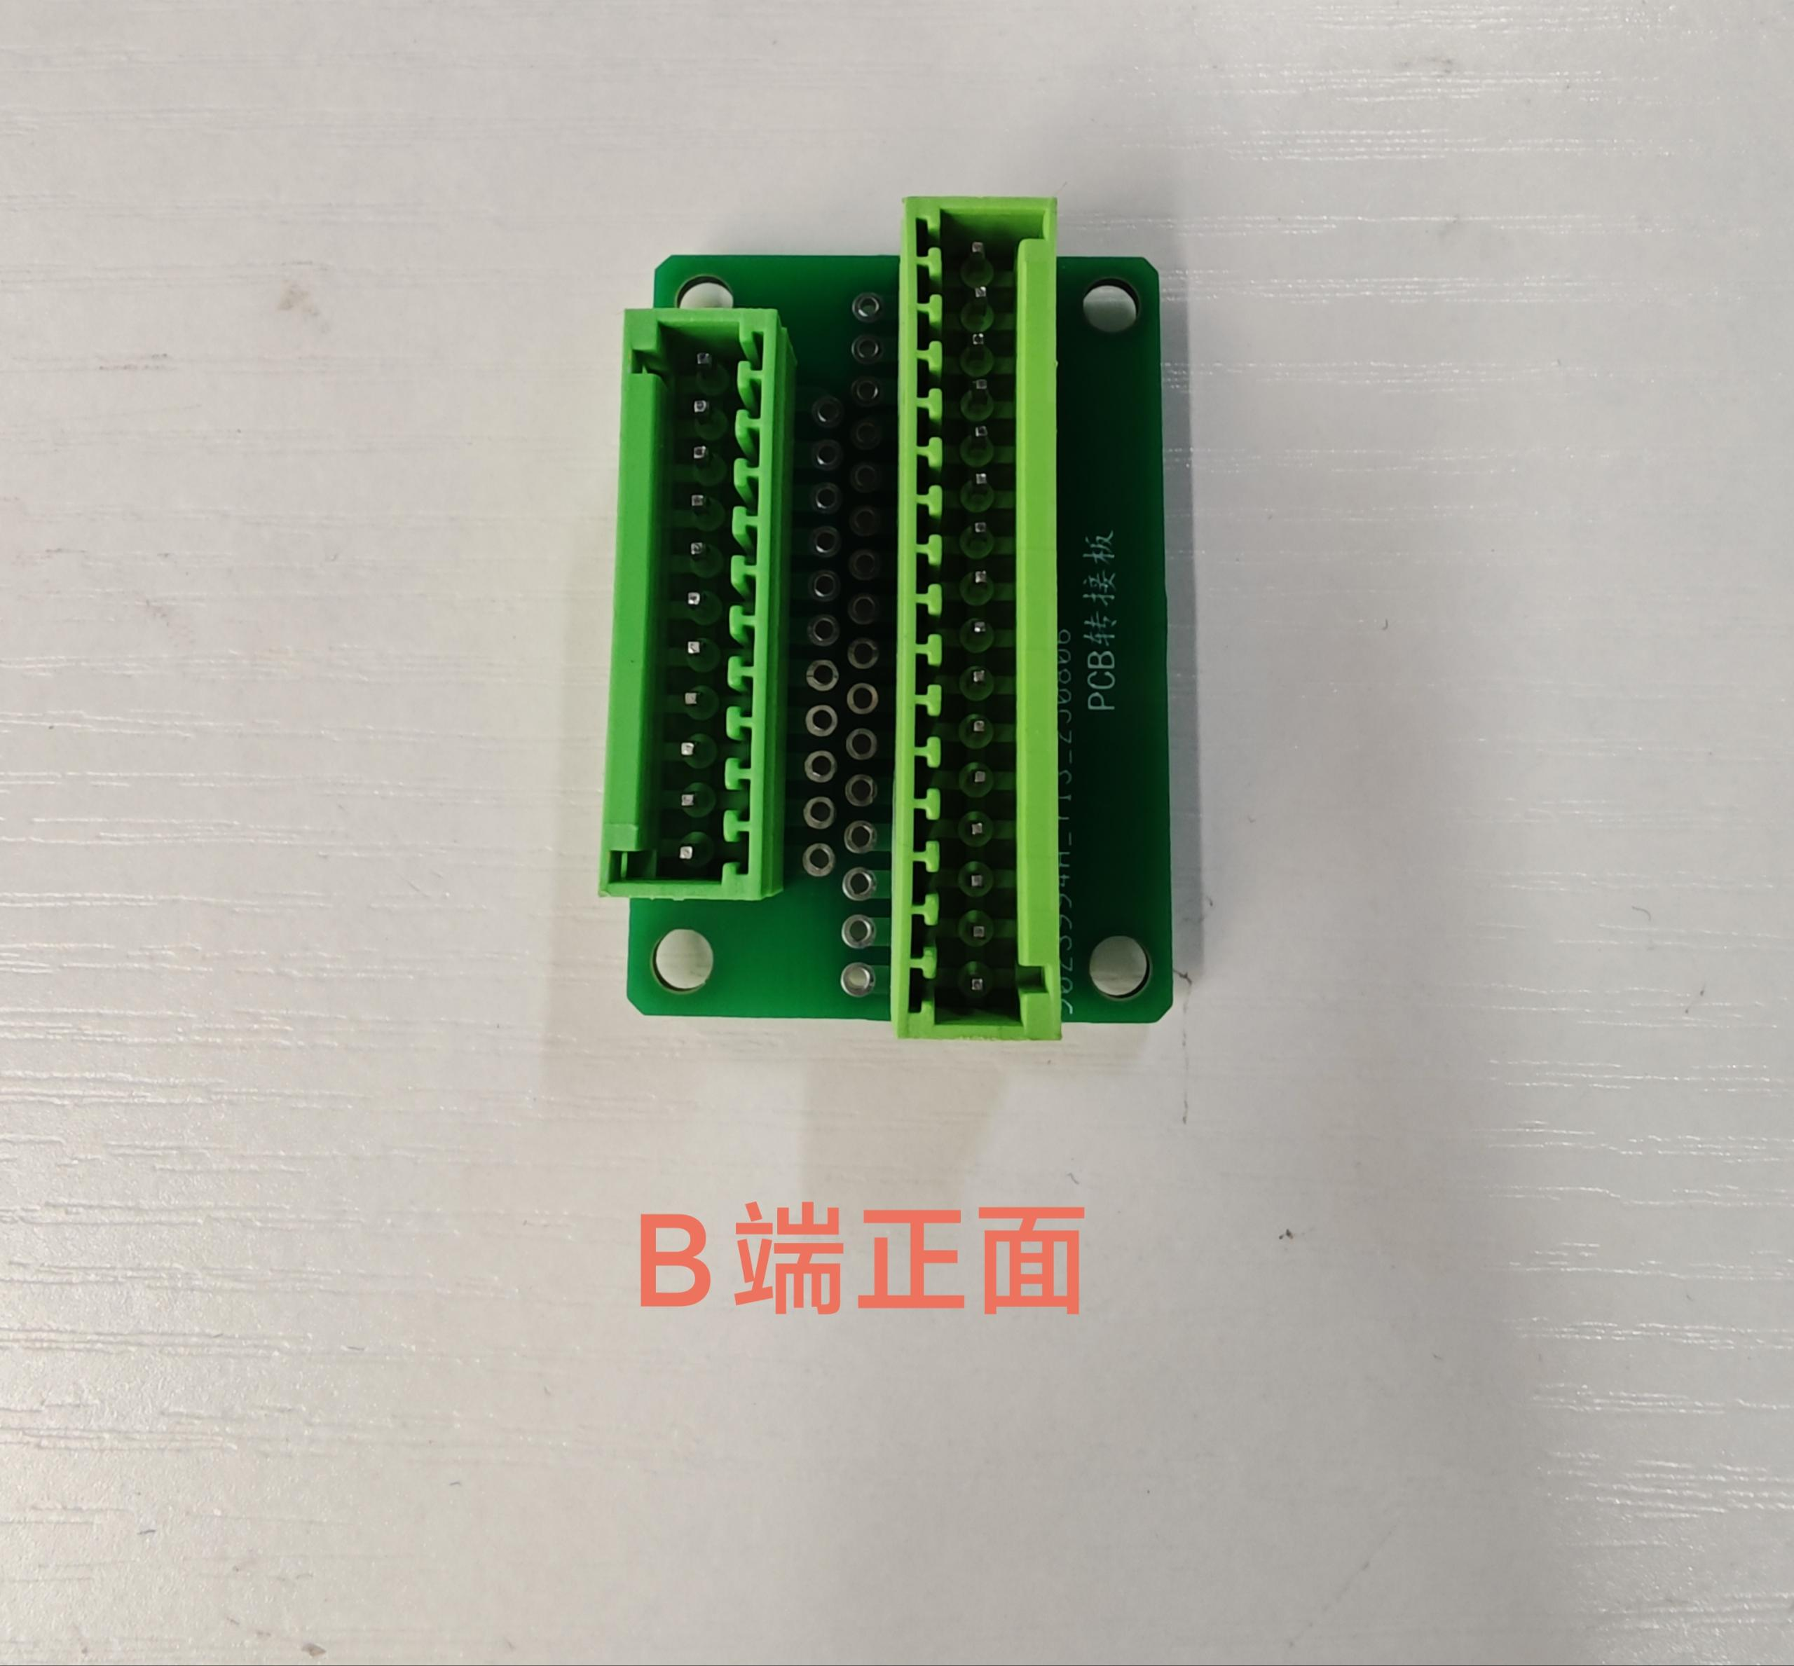
焊线要求
线材的A端是XH的端子另一端要焊接到电路板对应的编号上，线材A端要加标签
名称 | 标签 | 规格 | 线径规格/m²/AWG
X轴步进电机线(X-MOTOR) | 加标签“X-MOTOR”（加在A端：4P 2.54端子） | A端：4P 2.54端子 B端：PCB转接板 A端对应B端蓝色序号： 1-1 2-2 3-3 4-4 长度：165mm（含端子） | 22AWG硅胶线
YL/Y1轴步进电机线 (YL/Y1-MOTOR) | 加标签“YL/Y1-MOTOR”（加在A端：4P 2.54端子） | A端：4P 2.54端子 B端：PCB转接板 A端对应B端蓝色序号： 1-5 2-6 3-7 4-8 长度：160mm（含端子） | 22AWG硅胶线 | 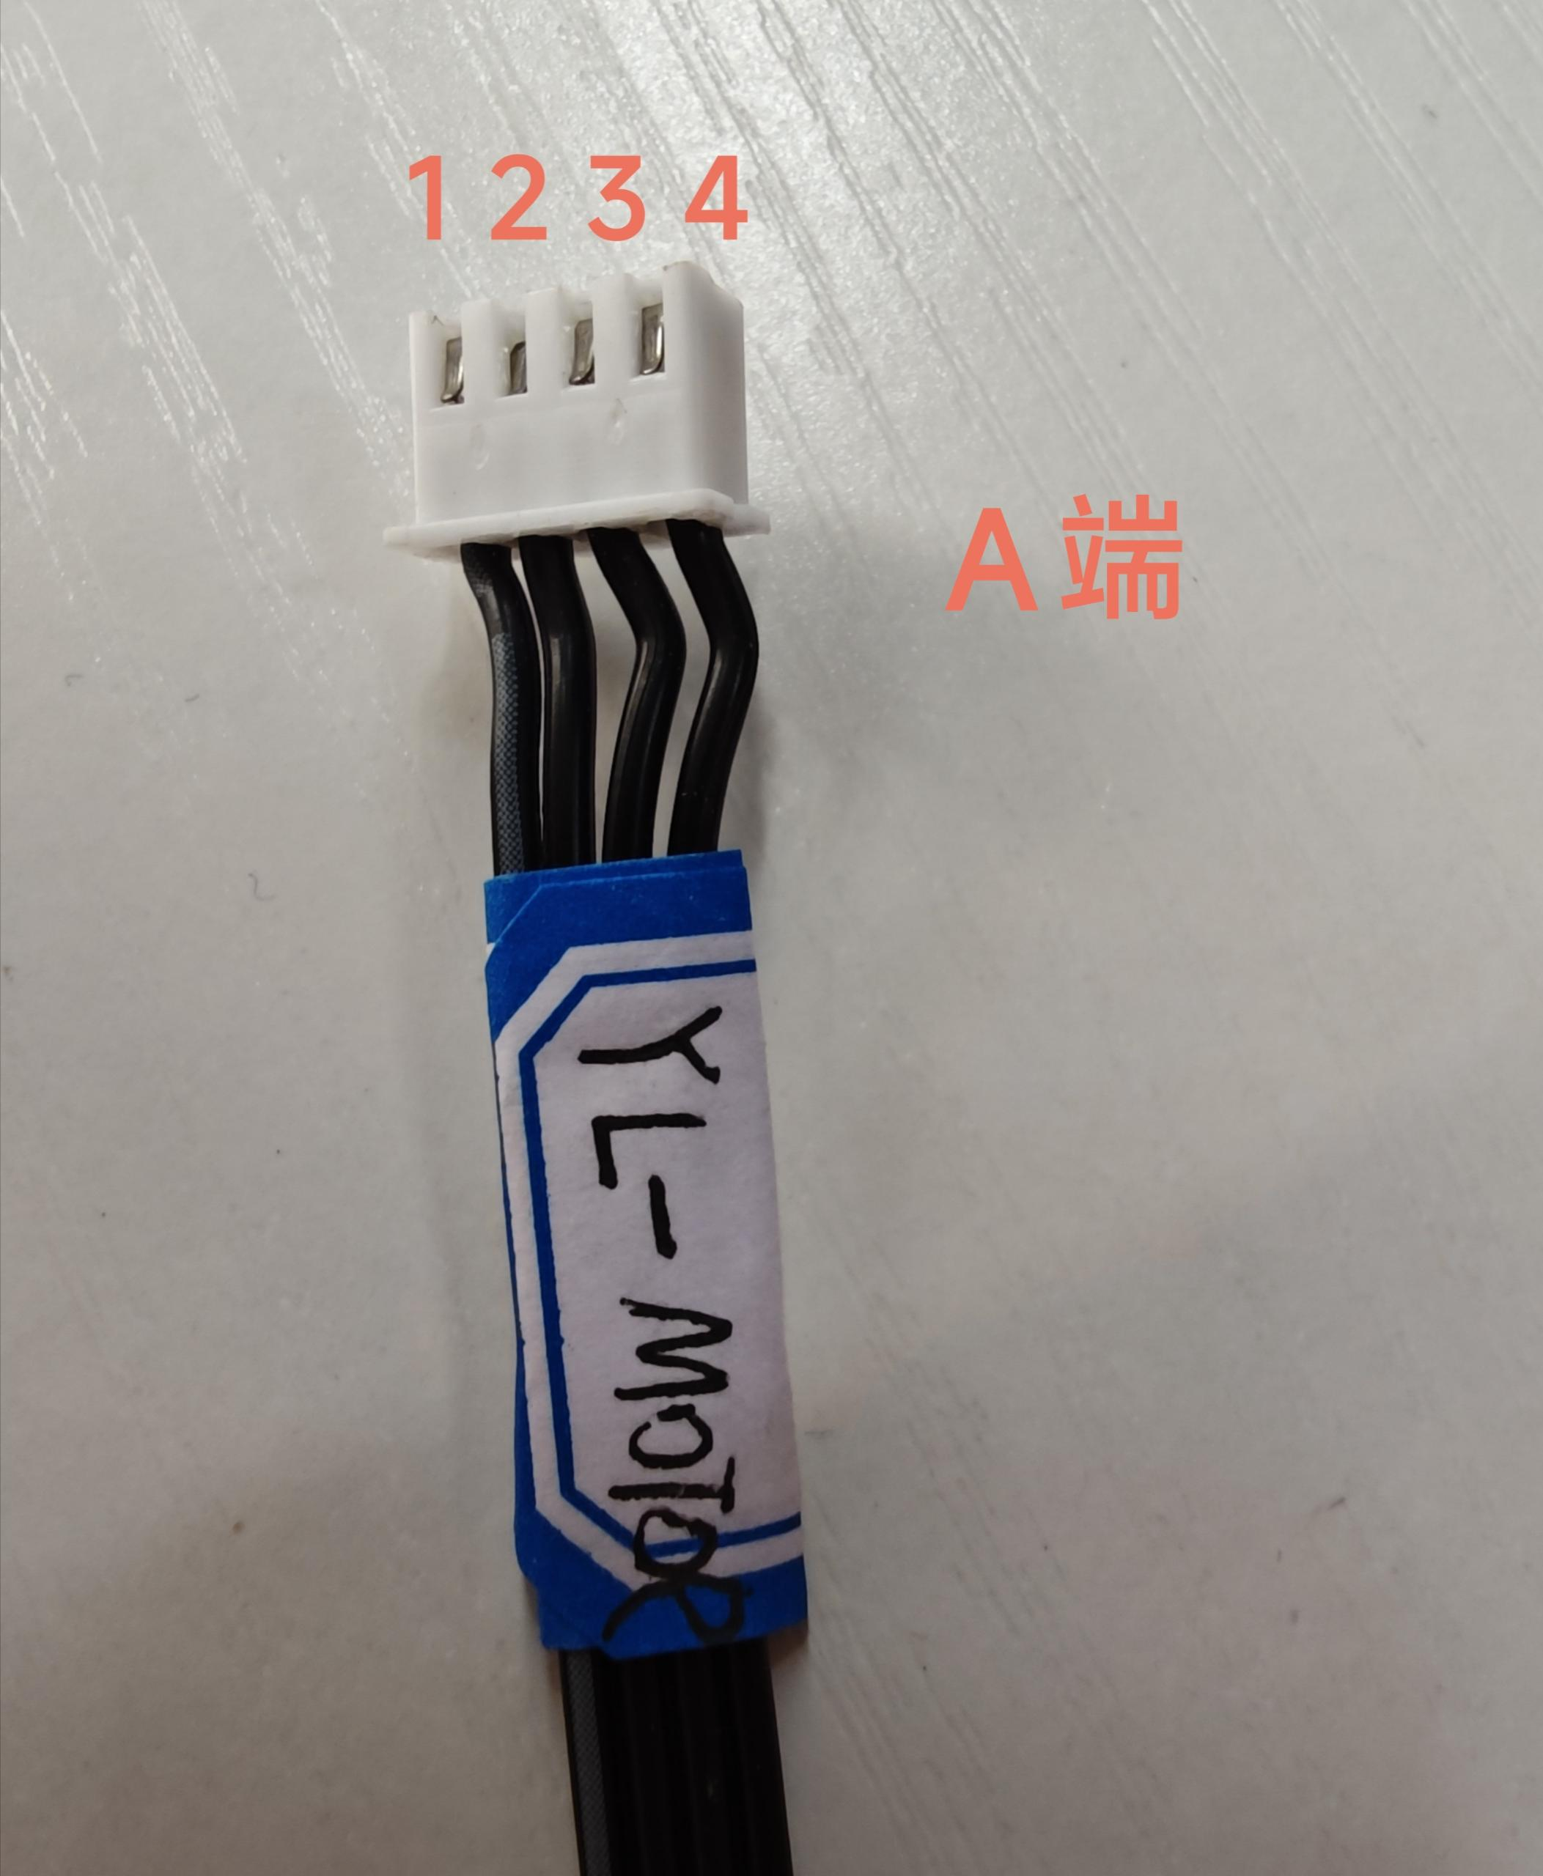
YR/Y2轴步进电机线 (YR/Y2-MOTOR) | 加标签“YR/Y2-MOTOR”（加在A端：4P 2.54端子） | A端：4P 2.54端子 B端：PCB转接板 A端对应B端蓝色序号： 1-9 2-10 3-11 4-12 长度：155mm（含端子） | 22AWG硅胶线 | 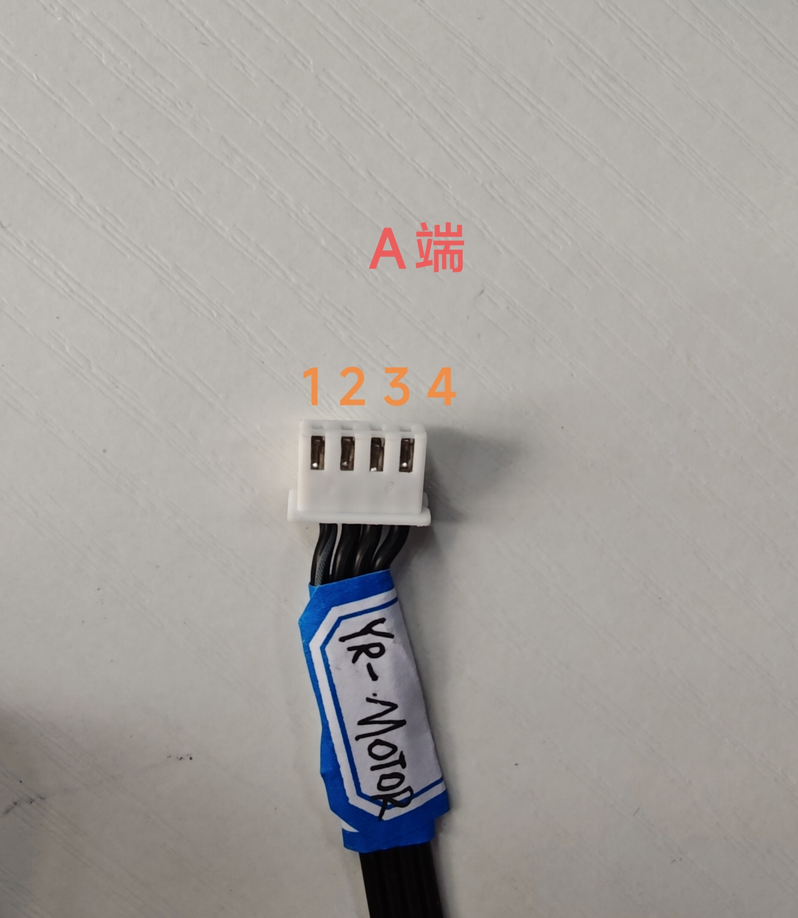
Z轴步进电机线 （Z-MOTOR） | 加标签“Z-MOTOR”（加在A端：4P 2.54端子） | A端：4P 2.54端子 B端：PCB转接板 A端对应B端蓝色序号： 1-13 2-14 3-15 4-16 长度：165mm（含端子） | 22AWG硅胶线
X限位线（X-Limit） | A端加标签：X-Limit(加在2.54 3P端子一端) | A端 2.54 3P端子 B端接PCB转接板 A端对应B端红色序号 1-1 2-2 3-不接 线长：300mm（含端子） | 22AWG硅胶线 | 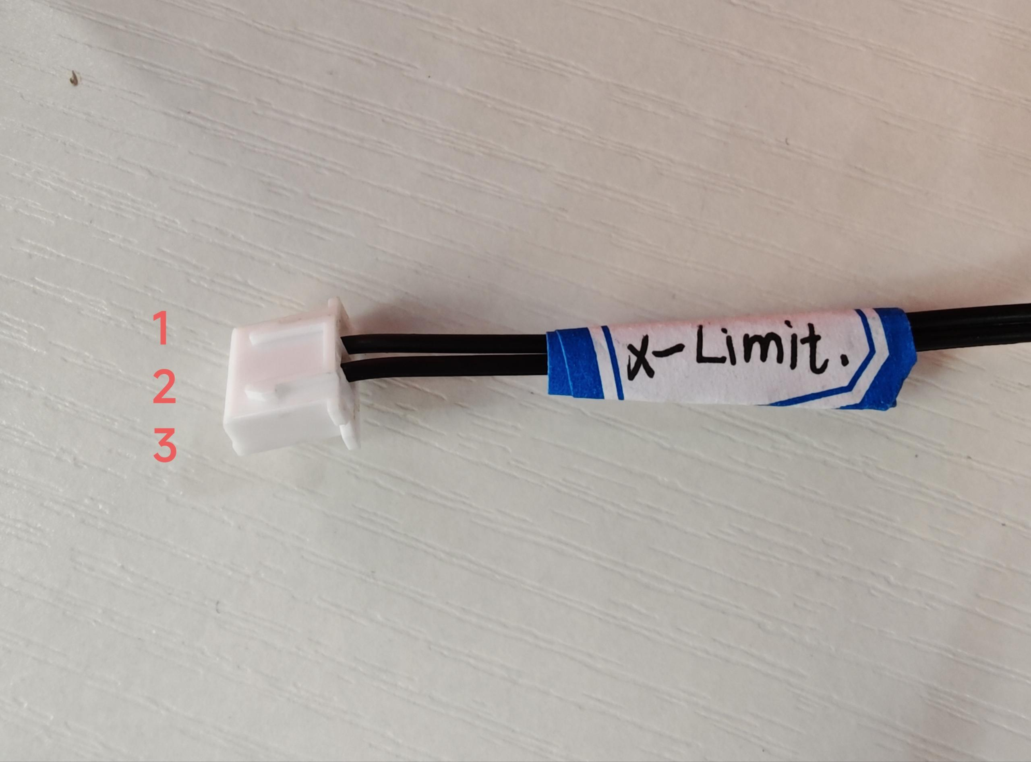
Y限位线（Y-Limit） | A端加标签：Y-Limit(加在2.54 3P端子一端) | A端 2.54 3P端子 B端接PCB转接板 A端对应B端红色序号 1-4 2-3 线长：260mm（含端子） | 22AWG硅胶线 | 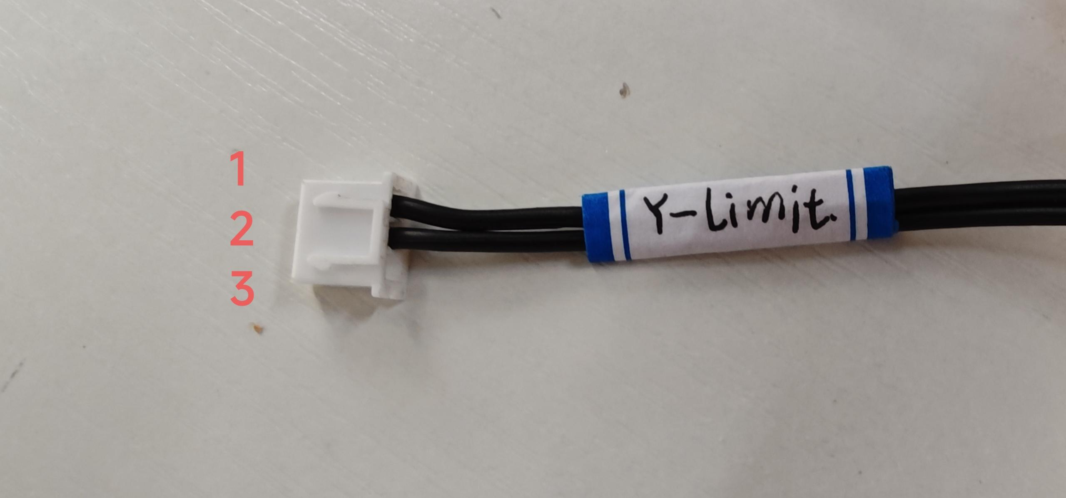
Z限位线（Z-Limit） | A端加标签：Z-Limit(加在2.54 3P端子一端) | A端 2.54 3P端子 B端接PCB转接板 A端对应B端红色序号 2-5 3-6 线长：210mm（含端子） | 22AWG硅胶线 | 